导航菜单
1 | 点击视频下方自己写的按钮：播放 =》 暂停 =》 播放 =》 暂停 ，如果视频正在缓冲，就报错 （本地）
2 | 示例代码放入V平台中，向下滚动滚动条，没有mini的视频播放器 （平台）
3 | 示例代码，没有自动播放 （本地）
4 | 示例代码，src一开始为""，使用按钮手动给src添加值后，页面加载报错，且不自动播放 （本地） （4，5,6,7问题代码均为示例代码，将data中的src改为""，添加按钮，点击按钮改变src的值为示例代码中的视频地址。代码见右侧截图） |  | 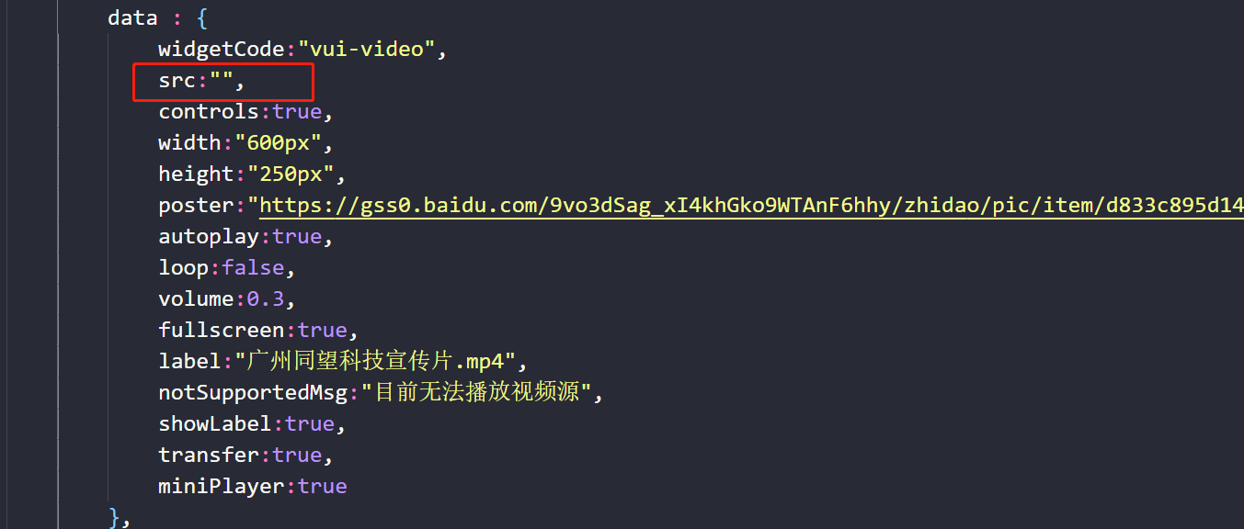
5 | 示例代码，src一开始为""，使用按钮手动给src添加值后，视频播放时，视频最左侧的播放按钮显示不正常，且无法切换为另一个按钮图标。视频播放过程中，进度条没有变化，视频时长一直为0 （本地） | 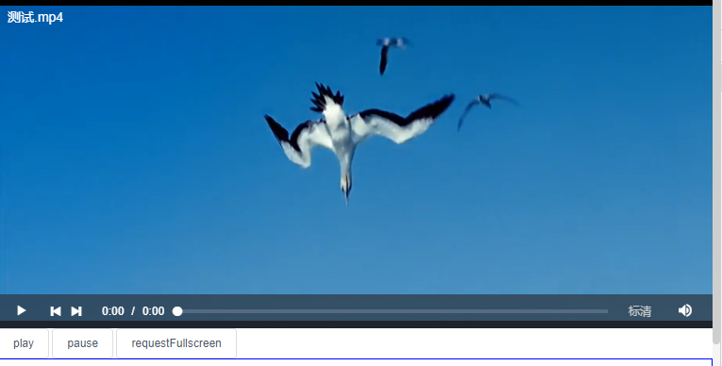
6 | 示例代码，src一开始为""，使用按钮手动给src添加值后，点击进度条切换，进度条显示的是上一次点击切换的位置，且时长仍然为为0 （本地） | 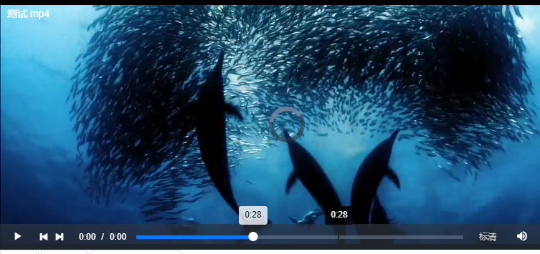
7 | 示例代码，src一开始为""，使用按钮手动给src添加值后，点击音量图标，声音可以正常调整，图标无变化 （本地） | 